3.Qt1
 |  | 内容 | 时间(时) | 备注 | 上午时间 | 下午时间 | 晚上时间
第一部分 | 1.讲课 | 1.Qt程序快速上手 1.创建第一个Qt程序如何创建一个qt项目 1.注意qt5.9 和 qt5.10是有些许不同的 2.重点介绍下qt control2 2.Qt的各个部分介绍(main.cpp/qml.rc/main.qml/Page1.qml/Page1Form.ui.qml/qtquickcontrols2.conf) | 1 | 1.controls vs control2: https://doc.qt.io/qt-5/qtquickcontrols2-differences.html 2.control vs widget http://doc.qt.io/qt-5/topics-ui.html#comparison 3.Application的3个类(看实例代码的注释) 例子基于0_hello.qml 4.QQuickView和QQmlApplication的区别(看实例代码的注释) 5.注意qml.qrc可以直接编辑, 也可以通过右击"open in editor"操作 6.注意默认生成的样式配置文件qtquickcontrols2.conf http://doc.qt.io/qt-5/qtquickcontrols2-styles.html 7.XXXForm.ui.qml不是必要的, 使用有很多限制,是一种QML子集，推荐使用Design mode，这种格式直接使用Design mode可视化的编辑， 也可以使用文本编辑， 但是有很多特性不支持,但是新建项目的时候默认生成 | 2h(10:00-12:00) | 4h(14:00-18:00) | 2.5h(19:30-22:00)
 |  | 2.QML语言基础 1 对象 2 表达式 3 注释 4 属性 [重点] 1.基本属性 2.id属性 3.列表属性 4.分组属性 5.附加属性 6.属性声明顺序 | 2 | 1.对象和表达式基于pdf<<Qt Quick核心编程>>,例子在1_object_expression.qml. 课堂上让 他们看明白, 自己敲一遍 2.注释基于pdf<<Qt Quick核心编程>>和<<代码规范>>QML的注释部分 3.属性基于<<Qt Quick核心编程>>和<<代码规范>>,代码在3_property.qml
 |  | 3 基本元素 1.Rectangle 2.颜色 3.渐变色 4.Item 5.锚布局 6.响应按键 7.Text 8.Button 9.Image | 1 | 1.Rectangle,Color,渐变色,Item比较简单, 后面会大量用到, 基于 <<Qt Quick核心编程>>, 实例在5_basicElement.qml 2.锚布局基于<<Qt Quick核心编程>>,实例代码4_anchors.qml 3.相应按键基于<<Qt Quick核心编程>>,实例代码6_KeyBoard.qml,代码复制粘贴的时候丢失了,重新打一份 4.Text基于<<Qt Quick核心编程>>,实例代码7_Text.qml 5.Button基于<<Qt Quick核心编程>>,实例代码8_button.qml 6.Image基于<<Qt Quick核心编程>>,实例代码9_image.qml
 |  | 4.ECMAScript 语法 1.变量 2.ES原始类型 & QML基本类型 3.对象 & 内置对象 & Qt宿主对象 4.函数 & 表达式 & 程序语句 & console | 2 | 全部基于<<Qt Quick核心编程>>,实例代码Chapter2/下面的qml
 | 2.复习 |  | 1
 | 3.小作业 |  | 4 | 实现一个启动界面，启动时间设置为5s，需要有进度显示，Logo图片，主题通过配置文件配置
 | 4.复习+点评小作业 |  | 1
 | 合计 |  | 12 | 1.5d

第二部分 | 1.讲课 | JavaScript编程概述 | 3 | 这部分交给老徐讲
 | 合计 |  | 3 | 0.5d

第三部分 | 1.讲课 | 1.常见元素 [重点] 1.TextInput & TextField & TextEdit & TextArea 2.RadioButton & CheckBox 3.GroupBox & ComboBox 4.ProgressBar & Flickable & ScrollBar | 3 | 1.所有的实例代码在Chapter3下面 2.TextInput & TextEdit属于Widget, TextField & TextArea属于Control 3.<<Qt Quick核心编程>>中ExclusiveGroup,Screen和TabView不讲, 因为不属于control2,其他直接将例子就可以, 可以不按照pdf讲
 |  | 2.元素布局 1.Row， Column 2.Grid， Flow 3.GridLayout，RowLayout，ColumnLayout | 1 | 全部基于Chapter4下面的例子将
 |  | 3.事件处理 1.信号与槽 [重点] 2.鼠标 3.键盘 4.定时器 | 1 | 1,2,3,4基于<<Qt Quick核心编程>>的例子,实例代码在Chapter5, 触摸不讲
 | 2.复习 |  | 1
 | 3.小作业 |  | 5 | 作业要求: 1.界面分2分Tab: Main界面如上图所示(分为PCBView,List,Equipment,Lot四个片区) Setting界面空白即可 2.PCBView上显示一副图片 3.PCBView的PreView上显示图片缩略图，默认状态下PreView出现，点击右边三角形消失，再点击弹出 | 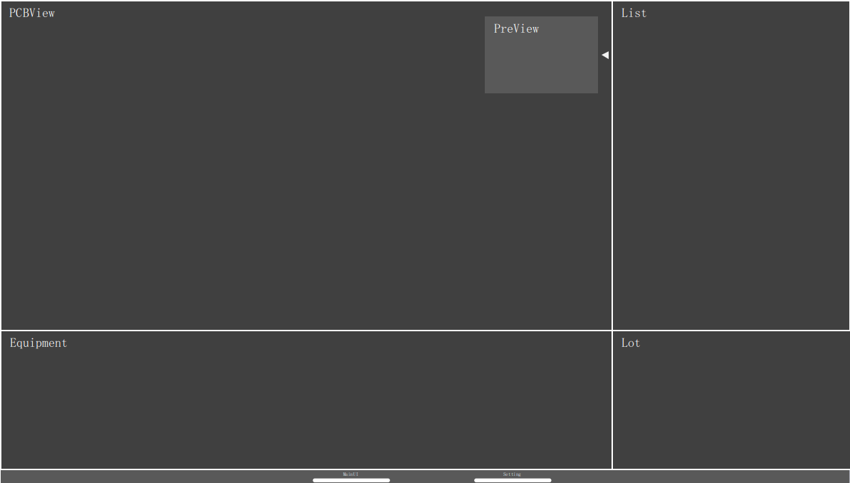
 | 4.复习+点评小作业 |  | 1
 | 合计 |  | 12 | 1.5d

第三部分 | 1.讲课 | 1.组件和动态对象 [重点] 1.Component 2.Loader 3.Es动态创建和删除 | 2 | 1.Componet基于<<Qt Quick核心编程>>,例子有Chapter6/01_NestedComponent.qml和Chapter6/02_IndependentComponent.qml两个, 分别代码了嵌入式对象和单独文件 2.Loader加载例子有Chapter6/03_Loader.qml和Chapter6/04_Loader_dynObj.qml, 前者代表了Loader加载文件和动态加载对象 3.基于<<Qt Quick核心编程>>,例子为Chapter6/05_ES_dynObj.qml, 注意, 这个例子包含了2种创建动态对象的方式,,分别实验下
 |  | 2.Canvas 1.绘图路径 2.绘制文本 3.绘制图片 4.变换 5.裁剪 | 2 | 主要基于<<Qt Quick核心编程>>, 实例代码在Chapter7下面, 只需要把例子将清楚就可以, 不需要全讲
 | 2.复习 |  | 1
 | 3.小作业 |  | 5 | 1.PCBView支持滚轮放大和缩小 2.PCBView状态发生变化的时候(PreView)预览也发生变化，同时PreView用矩形标示当前PCBView显示的区域(PreView使用组件，一遍后续可以复用
 | 4.复习+点评小作业 |  | 1
 | 合计 |  | 11 | 1.5d

大作业 | 在界面上实现以下功能 | 1.题目讲解 | 1 | 1.PCBView在背景图片上绘制形状（支持圆形和矩形），一开始随机随机绘制5个形状 2.PCBView放大(滚轮)，缩小(滚轮)，拖动(左键)的时候绘制的形状也同步发生变化 3.形状有3重状态: 1.选中状态: 单击形状，形状有特殊的样式，选中状态下可以进行拖动，一旦拖选中一个形状，上一个形状自动取消选中状态 2.删除状态: 双击形状删除，该形状就会中PCBView 4.在PCBView空白处右击弹出右键菜单，有添加选项，可以添加形状： 1.点击添加后弹出类似右边的形状选择浮动控件，然后在PCBView相应的位置点击就会添加选中形状(PCBView决定了位置，大小) 2.添加形状的初始的坐标就是当前鼠标位置，大小可以设死 | 任务分配: peter:整体界面，风格，布局 lynn:浮动的形状选择控件 grace:形状的选中/删除/添加 plato:数据的生成，形状的绘制，PCBView的滚轮的放大缩小 bob: PCBView的右键菜单和左键拖动 |  | 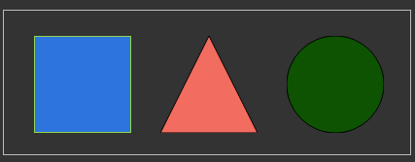
 |  | 2.学员做题 | 16
 |  | 3.题目批改+点评 | 2
 |  | 4.学员再次修改 | 2
 |  | 5.最终评价 | 1
 | 合计 |  | 22 | 3d

汇总:讲课+复习+小作业总共花去5天, 大作业3天, 一共是8天的计划

4.Qt2
 |  | 内容 | 时间(时) | 备注 | 上午时间 | 下午时间 | 晚上时间
第一部分 | 1.讲课 | 1.在QML中使用C++类和对象 [重点] 1.注册一个可以到处到C++类 2.到处C++类型到QML，创建实例 3.将一个C++对象导出为QML属性 | 2 |  | 2h(10:00-12:00) | 4h(14:00-18:00) | 2.5h(19:30-22:00)
 |  | 2.在C++中使用QML对象 | 1
 | 2.复习 |  | 1
 | 3.小作业 |  | 4 | 使用一个ComboBox绑定一个C++类的Enum
 | 4.复习+点评小作业 |  | 1

 | 合计 |  | 9 | (1d)

第二部分 | 1.讲课 | 1.ListView 1.ListView的简单使用 2.header/footer 3.访问和修改Model 4.section | 1
 |  | 2.XmlListModel | 0.5
 |  | 3.使用C++ Model [重点] 1.C++实现QML可用Model 2.将Model导出到QML中 3.QML代码部分 | 2
 | 2.复习 |  | 1
 | 3.小作业 |  | 4 | 将Qt1中的Shape列表形状封装成C++中的Model使用 备份作业: 使用一个ListView绑定C++的Model，数据结构如下之前的Shape: x,y,width,height,ShapeType 并使用一个列表显示出来 | 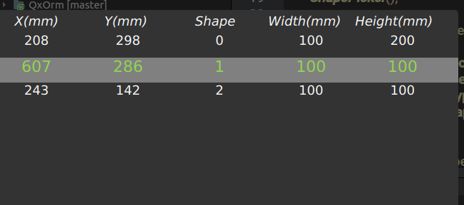
 | 4.复习+点评小作业 |  | 1

 | 合计 |  | 9.5 | (1.5d)

第二部分 | 1.讲课 | 1.国际化 | 1
 |  | 2.样式 | 1
 | 合计 |  | 2 | (0.5d)

大作业 | 在界面上实现以下功能 | 1.题目讲解 | 1 | 1.开始界面输入账户和密码，验证正确后进入登录界面，登录界面沿用之前小作业的，但是要做到所有的界面风格和语言一致，登录界面结束后进入主界面 2.当前PCBView所有形状的信息都需要在右上角的List显示 1.形状的选中状态在List也可以进行操作，同时选中状态能够更新到PCBView 2.双击List可以删除每一条记录，修改后PCBView也要发生相应的更新 3.List空白处右键菜单有添加按钮，添加初始坐标为PCBView的中心点，大小可以设死，形状通过ShapePicker选择 3.初始数据来自sqlite数据库，如果没有请初始生成 4.PCBView双击形状删除，List也进行相应的更新 5.任何时候数据按住ctrl+s保存数据到数据库 6.界面的风格和语言可配置 | 任务分配: peter:登录界面，启动界面，风格，布局，PCBView lynn:形状的编辑状态，拖放大小，所有的形状绘制和渲染，包括右键菜单，绘制使用C++代码 bob:List控件的所有逻辑，包括右键菜单，数据使用C++的model plato:sqlite数据的存取以及快捷键保存支持 grace: 主题和语言，可以通过配置文件设置，支持运行时修改
 |  | 2.学员做题 | 16
 |  | 3.题目批改+点评 | 2
 |  | 4.学员再次修改 | 2
 |  | 5.最终评价 | 1
 | 合计 |  | 22 | 3d

汇总:讲课+复习+小作业总共花去3天, 大作业3天, 一共是6天的计划

